Deckblatt


 | Vermögensbilanzen

 | Sektorale und gesamtwirtschaftliche
 | Vermögensbilanzen



 | Hinweis:
 | Diese Publikation wird letztmalig gemeinsam vom Statistischem Bundesamt und der Deutschen
 | Bundesbank mit dem Berichtszeitraum 2022 veröffentlicht. Mehr Informationen unter www.destatis.de/fachserien.
 | Nutzen Sie schon jetzt unsere Datenbank GENESIS-Online, die in dem Themenbereich 81000 die Ergebnisse der
 | Volkswirtschaftlichen Gesamtrechnungen enthält.
 | Weiterführende Daten und Informationen der Volkswirtschaftlichen Gesamtrechnungen enthält der neue
 | Statistische Bericht zur VGR, der ab 2024 auch die Tabellen dieser Veröffentlichung enthalten wird.
 | Auf den Seiten der Deutschen Bundesbank wird auch weiterhin eine aktualisierte Version verfügbar sein.

 | 1999 - 2022

 | wissen.nutzen.

Vorbemerkung_1
Vorbemerkung

Die vorliegende Veröffentlichung stellt die Vermögensbilanzen für die institutionellen Sektoren des Inlands sowie für die gesamte
Volkswirtschaft dar. Erfasst werden sowohl das Sachvermögen, welches durch das Statistische Bundesamt ermittelt wird, als
auch die durch die Deutsche Bundesbank berechneten Angaben zum Geldvermögen und den Verbindlichkeiten. Methodische
Grundlage ist stets das Europäische System Volkswirtschaftlicher Gesamtrechnungen 2010 (ESVG 2010). Dieses methodisch-
statistische Rahmenwerk ist seit September 2014 für alle Länder der Europäischen Union verbindlich und differenziert das
Gesamtvermögen institutioneller Sektoren grundsätzlich in Sach- und Geldvermögen. Es enthält darüber hinaus Vorgaben zur
einheitlichen Abgrenzung von Vermögensgütern, Forderungen und Verbindlichkeiten sowie institutionellen Sektoren.
Die vorliegende Zusammenfassung dieser beiden Komponenten zu integrierten Vermögensbilanzen stellt das – derzeit statistisch
erfasste – Vermögen auf sektoraler und gesamtwirtschaftlicher Ebene gemäß ESVG 2010 nahezu vollständig dar.
Nennenswerte Defizite gibt es lediglich im Bereich des Sachvermögens. Hier liegen nicht für alle im ESVG 2010 definierten
Vermögensgüter Angaben vor. So sind weder für das Vorratsvermögen und das Vermögen an Wertsachen, noch zu den
über den Grund und Boden hinausgehenden nichtproduzierten Vermögensgütern wie Bodenschätzen, Wasservorräten
und Ähnlichem entsprechende Daten verfügbar.

Die Darstellung enthält damit grundsätzlich die in der Abbildung genannten Bilanzpositionen. Da nicht jeder Sektor über alle
Vermögensgüter bzw. Forderungen und Verbindlichkeiten verfügt bzw. verfügen darf, variieren die konkreten Angaben jedoch
zwischen den Sektoren.

Überblick erfasster Bilanzpositionen von integrierten Vermögensbilanzen
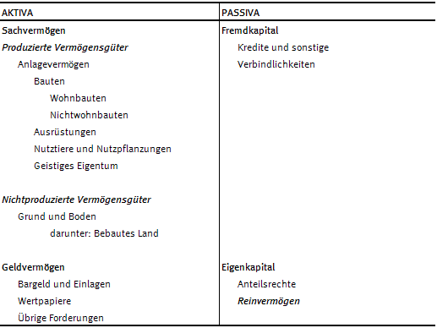

Die nachfolgende Übersicht enthält insgesamt Angaben für die folgenden institutionellen Sektoren:

S.1 Gesamte Volkswirtschaft
S.11 Nichtfinanzielle Kapitalgesellschaften
S.12 Finanzielle Kapitalgesellschaften
S.13 Staat
S.14 + S.15 Private Haushalte und Private Organisationen ohne Erwerbszweck

